Uppg3
X | Y | (x-xm)(y-ym) | (x-xm)^2 | (y-ym)^2 | Kovarians
34 | 70 | 12.857142857 | 4.5918367347 | 36 | 263.16666667
36 | 69 | 1 | 0.020408163265 | 49 | Korrelationskoefficient
36 | 80 | -0.57142857143 | 0.020408163265 | 16 | 0.97317831986
49 | 101 | 321.42857143 | 165.30612245 | 625 | Kovarians (Excel)
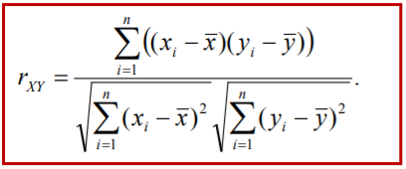
52 | 112 | 570.85714286 | 251.44897959 | 1296 | 263.16666667
22 | 55 | 297 | 200.02040816 | 441 | Korrelationskoefficient (Excel)
24 | 45 | 376.42857143 | 147.44897959 | 961 | 0.97317831986

Medel
36.142857143 | 76

X | Y | (x-xm)(y-ym) | (x-xm)^2 | (y-ym)^2 | Kovarians
22 | 23 | 0.97959183673 | 0.32653061224 | 2.9387755102 | 0.02380952381
18 | 14 | 24.979591837 | 11.755102041 | 53.081632653 | Korrelationskoefficient
18 | 34 | -43.591836735 | 11.755102041 | 161.65306122 | 0.00098658293923
21 | 11 | 4.4081632653 | 0.18367346939 | 105.79591837 | Kovarians (Excel)
22 | 15 | -3.5918367347 | 0.32653061224 | 39.510204082 | 0.02380952381
23 | 30 | 13.693877551 | 2.4693877551 | 75.93877551 | Korrelationskoefficient (Excel)
26 | 22 | 3.2653061224 | 20.897959184 | 0.51020408163 | 0.00098658293923

Medel
21.428571429 | 21.285714286

